手順
Auroraスナップショットリストア手順書

【作業概要説明】
本手順はAuroraスナップショットリカバリ(AWS Backupを利用)を実施する手順である。
なお、手順内にてAWS CLIの使用が必須となるので使用可能であることが実施の前提条件となる。

【操作対象】
AWS RDS コンソール、AWS Backup コンソール

【操作担当者】
ISIDサービスデスク担当者

【作業端末】
本番・研修・開発環境：AWSコンソール管理端末

番号 | 操作項目 | 操作方法 | 確認方法 | チェック | 開始時間 | 終了時間 | 作業担当者 | 作業確認者 | 備考
1 | 端末ログイン | ■本番・研修・開発環境 AWSコンソール管理端末→AWSコンソール ＃作業用のロールはAWS管理コンソールの「保守運用用アカウント」を利用する。 | 左記ログインにおいてエラーが発生しないこと。 | □
2 | グローバルデータベース識別子のリネーム | 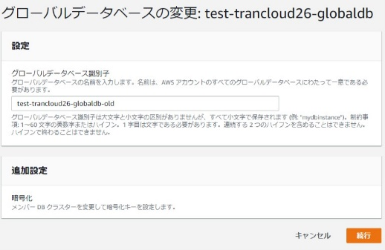 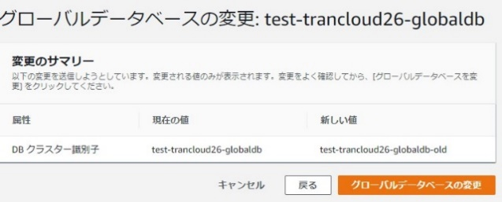 ※当項目は本番環境のみ実施。 復元対象のグローバルデータベースを選択し、変更ボタンを押す。 復元対象のグローバルデータベースの識別子をリネームする（識別子に-oldを付与）。続行ボタンを押す。 グローバルデータベースの変更ボタンを押す。 | グローバルデータベース識別子がリネームされたことを確認する。 | □
3 | 復元対象DBクラスター識別子のリネーム-1 | 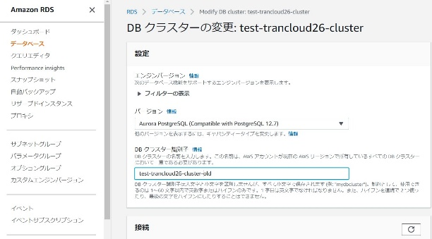 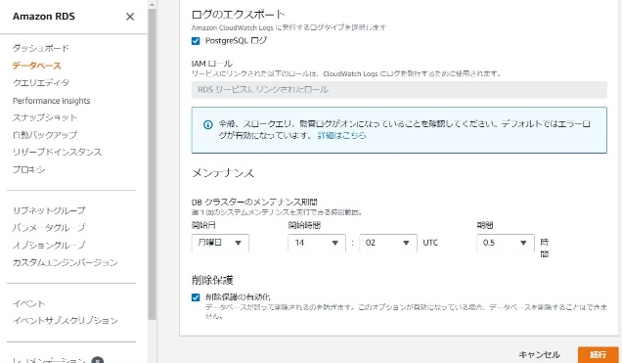 復元対象のDBクラスターを選択する。 DBクラスター識別子をリネームする。（識別子に-oldを付与） 画面下部の続行ボタンを押す。 | - | □
4 | 復元対象DBクラスター識別子のリネーム-2 | 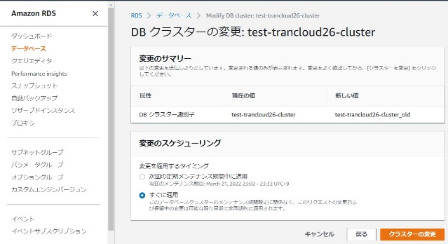 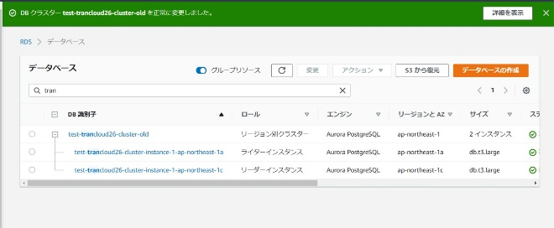 変更のスケジューリングですぐに適用を選択してクラスターの変更ボタンを押す。 DBクラスター識別子が変更される。 | DBクラスター識別子の変更処理が完了したことを確認する。 | □
5 | 復元対象DBクラスター識別子、DBインスタンス識別子のリネーム-3 | 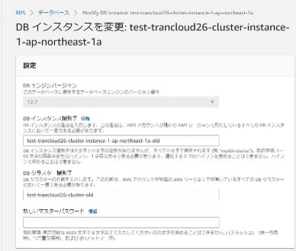 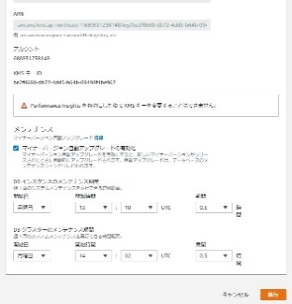 復元対象のDBインスタンスを選択する。ライターインスタンスおよびリーダーインスタンスにて実施する。 DBインスタンスを変更画面にてDBインスタンス識別子をリネームする。（識別子に-oldを付与） 画面下部の続行ボタンを押す。 | - | □
6 | 復元対象DBクラスター識別子、DBインスタンス識別子のリネーム-4 | 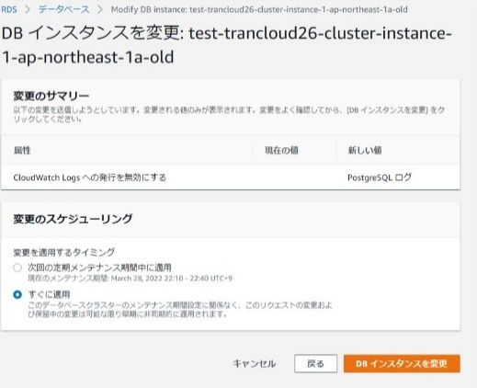 変更のスケジューリングですぐに適用を選択してクラスターの変更ボタンを押す。 | DBインスタンス識別子がリネームされたたことを確認する。 | □
7 | AWSコンソールからAWS Backupサービスを開く | AWSコンソール検索窓に「AWS Backup」と入力し、AWS Backup画面を開く。 | - | □
8 | AWS Backupからの復元-1 | 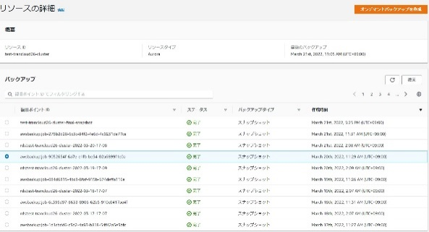 左ペインの保護されたリソースを選択し、復元するDBリソースをクリックする。 リソースの詳細から復元に使用する復元ポイントを選択し、復元ボタンを押す。 | - | □
9 | AWS Backupからの復元-2 | 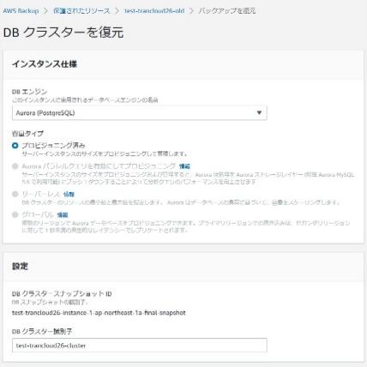 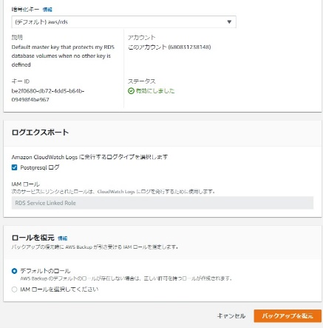 DBクラスターを復元画面にて設定値を入力後、画面下部のバックアップを復元ボタンを押す。 | パラメータシートを参照し、設定値を入力する。入力値に誤りがないことを確認する。 ※各行毎のRDSのパラメータ情報は以下のファイルを参照のこと。 横浜銀行： AWSパラメータシート（本番_横浜）.xlsx AWSパラメータシート（開発_横浜）.xlsx AWSパラメータシート（研修_横浜）.xlsx 東日本銀行 AWSパラメータシート（本番_東日本）.xlsx AWSパラメータシート（開発_東日本）.xlsx AWSパラメータシート（研修_東日本）.xlsx | □
10 | AWS Backupからの復元-3 | 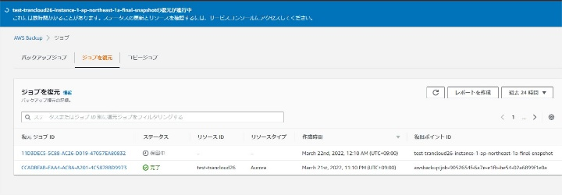 復元処理が開始される。 | 復元処理の完了を確認し、DBクラスターが復元されたことを確認する。 | □
AWS CLIの利用手順については要確認。
11 | DBインスタンスの追加-1 | 上記までの手順ではDBクラスターの復元までのみが行われるため、AWS CLIを使用して復元したDBクラスターにDBインスタンスの追加を行う。 AWS CLIにて以下のコマンドにて、ライターインスタンスを追加する。 $ aws rds create-db-instance --db-instance-identifier <value> --db-cluster-identifier <value> --engine aurora-postgresql --engine-version <value> --db-instance-class <value> --port <value> --db-subnet-group-name <value> --availability-zone <value> --vpc-security-group-ids <value> --db-instance-identifier <value> --db-instance-class <value> --db-name <value> --promotion-tier <value> --storage-encrypted --db-parameter-group-name <value> --option-group-name <value> --enable-performance-insights --performance-insights-retention-period <value> --no-auto-minor-version-upgrade --preferred-maintenance-window <value> | パラメータシートを参照し、設定値を入力する。入力値に誤りがないことを確認する。 ※各行毎のRDSのパラメータ情報は以下のファイルを参照のこと。 横浜銀行： AWSパラメータシート（本番_横浜）.xlsx AWSパラメータシート（開発_横浜）.xlsx AWSパラメータシート（研修_横浜）.xlsx 東日本銀行 AWSパラメータシート（本番_東日本）.xlsx AWSパラメータシート（開発_東日本）.xlsx AWSパラメータシート（研修_東日本）.xlsx | □
AWS CLIの利用手順については要確認。
12 | DBインスタンスの追加-2 | AWS CLIにて以下のコマンドにて、リーダーインスタンスを追加する。 $ aws rds create-db-instance --db-instance-identifier <value> --db-cluster-identifier <value> --engine aurora-postgresql --engine-version <value> --db-instance-class <value> --port <value> --db-subnet-group-name <value> --availability-zone <value> --vpc-security-group-ids <value> --db-instance-identifier <value> --db-instance-class <value> --db-name <value> --promotion-tier <value> --storage-encrypted --db-parameter-group-name <value> --option-group-name <value> --enable-performance-insights --performance-insights-retention-period <value> --no-auto-minor-version-upgrade --preferred-maintenance-window <value> | 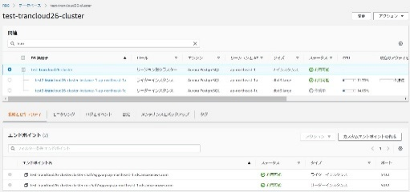 DBクラスター構成が復元されたことを確認する。 DBクラスターの接続とセキュリティタブからエンドポイント設定がパラメータシートに記載されている設定値と相違がない設定となっていることを確認する。 | □
13 | グローバルデータベース構成の作成-1 | 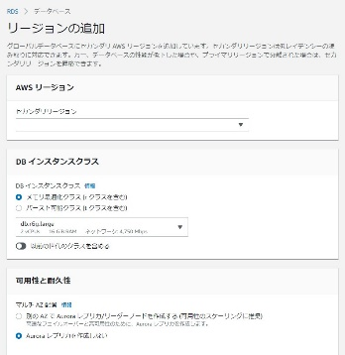 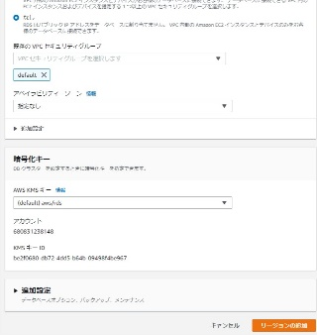 ※当項目は本番環境のみ実施。 復元したDBクラスターを選択し、アクションからAWSリージョンの追加を選択する。 リージョンの追加画面で設定値を入力する。 画面下部のリージョンの追加ボタンを押す。 | パラメータシートを参照し、設定値を入力する。入力値に誤りがないことを確認する。 ※各行毎のRDSのパラメータ情報は以下のファイルを参照のこと。 横浜銀行： AWSパラメータシート（本番_横浜）.xlsx AWSパラメータシート（開発_横浜）.xlsx AWSパラメータシート（研修_横浜）.xlsx 東日本銀行 AWSパラメータシート（本番_東日本）.xlsx AWSパラメータシート（開発_東日本）.xlsx AWSパラメータシート（研修_東日本）.xlsx | □
14 | グローバルデータベース構成の作成-2 | 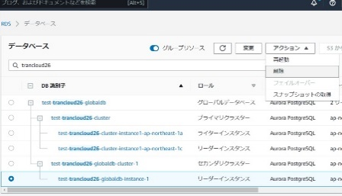 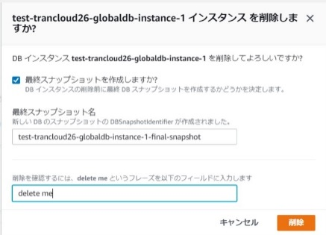 ※当項目は本番環境のみ実施。 復元したDBクラスター（プライマリクラスター）と大阪リージョンのクラスター（セカンダリクラスター）がグローバルデータベース配下に登録される。 セカンダリクラスターはヘッドレス構成のため、リーダーインスタンスを削除する。 削除確認画面が表示されるので、入力ボックスに「delete me」と入力し、削除ボタンを押す。 | セカンダリクラスター側のリーダーインスタンスが削除されたことを確認する。 | □
15 | リネームしたグローバルデータベース、DBクラスターの削除 | 必要に応じて識別子をリネームしたグローバルデータベース（本番環境のみ）および、DBクラスター構成を削除する。 手順については以下の手順書を参照のこと。 Auroraクラスター設定追加、更新、削除手順書.xlsx | - | □
16 | AWSコンソールの終了 端末ログオフ | ブラウザを閉じてAWSコンソールを終了し、各環境ごと以下の手順を実施する。 ■本番・研修・開発環境 AWSコンソール管理端末からログオフを実施する。 | AWSコンソールの終了および、AWSコンソール管理端末からのログオフを確認する。 | □

